СкР-Б 2х
Цены на многоместные секции СкР-Б от |  |  |  | 2024-01-29
Каркас: |  | Труба квадратная 25х25х1,5, труба профильная 50х25х1,5 мм.
Покрытие каркаса: |  | полимерно-порошковая краска.
Мягкий элемент: |  | ППУ - 30 мм.
Обшивка: |  | велюр АЛКАЛА (АЛОБА), велюр ИНТЕРЬЕР (г.Нефтекамск), искуственная кожа
Поставка: |  | в разобранном виде.
Подлокотник: |  | натуральное дерево (бук)
2-х местные секции |  |  |  | СкР-Б.2
№ п/п | Внешний вид |  | Модель | Цена секции ( с НДС) | АКЦИЯ до 01.04.2024
1 | 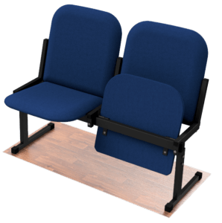 |  | Б.2.1 | 9,010 ₽ | 7,750 ₽
2 | 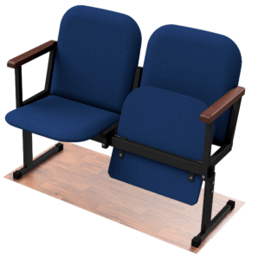 |  | Б.2.2 | 10,040 ₽ | 8,640 ₽
3 | 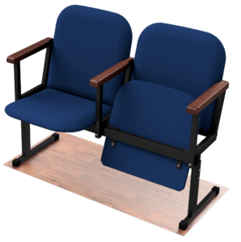 |  | Б.2.3 | 10,560 ₽ | 9,090 ₽

СкР-Б 3х
Цены на многоместные секции СкР-Б от |  |  |  | 2024-01-29
Каркас: |  | Труба квадратная 25х25х1,5, труба профильная 50х25х1,5 мм.
Покрытие каркаса: |  | полимерно-порошковая краска.
Мягкий элемент: |  | ППУ - 30 мм.
Обшивка: |  | велюр АЛКАЛА (АЛОБА), велюр ИНТЕРЬЕР (г.Нефтекамск), искуственная кожа
Поставка: |  | в разобранном виде.
Подлокотник: |  | натуральное дерево (бук)
3-х местные секции |  |  |  | СкР-Б.3
№ п/п | Внешний вид |  | Модель | Цена секции ( с НДС) | АКЦИЯ до 01.04.2024
1 | 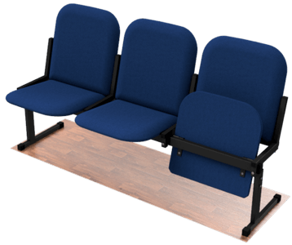 |  | Б.3.1 | 13,245 ₽ | 11,400 ₽
2 | 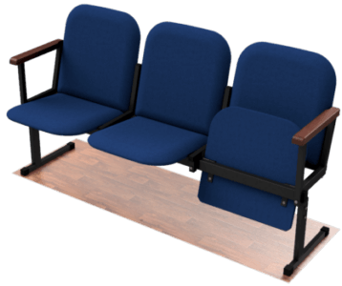 |  | Б.3.2 | 14,670 ₽ | 12,630 ₽
3 | 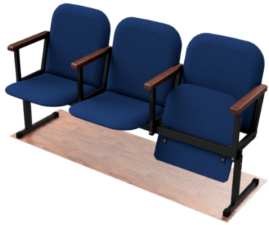 |  | Б.3.3 | 15,315 ₽ | 13,185 ₽

СкР-Б 4х
Цены на многоместные секции СкР-Б от |  |  |  | 2024-01-29
Каркас: |  | Труба квадратная 25х25х1,5, труба профильная 50х25х1,5 мм.
Покрытие каркаса: |  | полимерно-порошковая краска.
Мягкий элемент: |  | ППУ - 30 мм.
Обшивка: |  | велюр АЛКАЛА (АЛОБА), велюр ИНТЕРЬЕР (г.Нефтекамск), искуственная кожа
Поставка: |  | в разобранном виде.
Подлокотник: |  | натуральное дерево (бук)
4-х местные секции |  |  |  | СкР-Б.4
№ п/п | Внешний вид |  | Модель | Цена секции ( с НДС) | АКЦИЯ до 01.04.2024
1 | 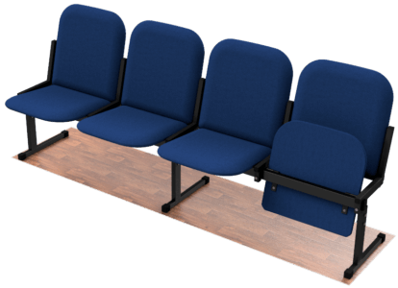 |  | Б.4.1 | 17,760 ₽ | 15,280 ₽
2 | 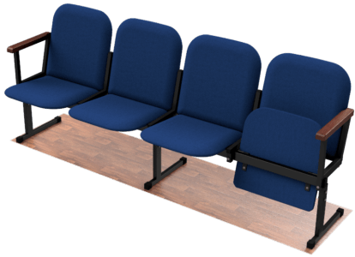 |  | Б.4.2 | 19,540 ₽ | 16,820 ₽
3 | 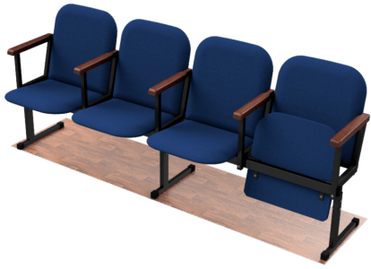 |  | Б.4.3 | 20,340 ₽ | 17,500 ₽

